UI
编号 | 名称 | 示意图 | 元素说明
1 | 开场画面 | 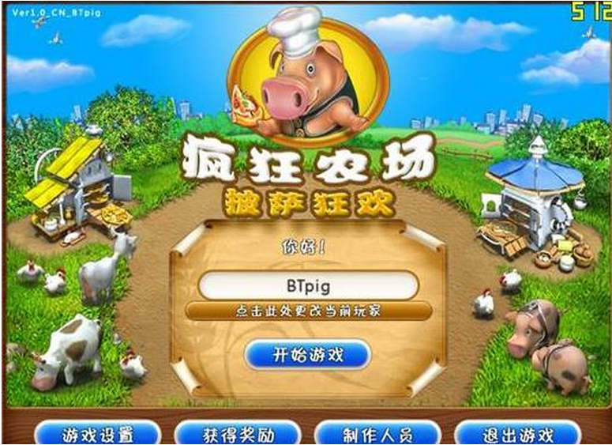 | 清新风格的农场，正中有标题“农场战争” | 登陆界面正中，包括： 玩家名 —— 系统自动生成； 【按钮】修改信息 —— 进入填写email和修改玩家信息页面。 【按钮】开始游戏 —— 点击开始游戏。 | 下方功能按钮： 【按钮】设置 —— 设置声音和图像等。 【按钮】制作人员 —— 显示制作组成员。 【按钮】退出游戏 —— 点击弹出退出游戏确定框。
2 | loading界面 | 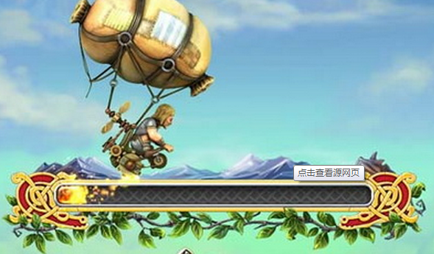 | 背景整体变暗，登陆界面消失，只有loading进度条在正中。 | 进度条上有一个仓鼠在跑或其他发光特效。
3 | 农场界面 | 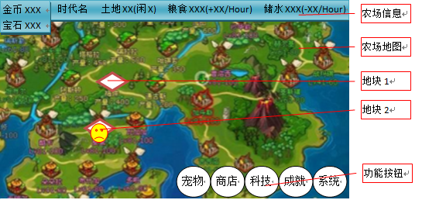 | 金币——图标+当前金币量（点该区域可弹出金币兑换框） 宝石——图标+当前宝石量（点该区域可弹出充值兑换框） 时代名 —— XX时代（英文为XX Age） 土地 —— 图标+总数量 +（闲置数量） 粮食 —— 图标+总数量 + （增加数量/Hour） 储水 —— 图标+总数量 + （减少数量/Hour） 数值改变需有动态特效。 | 农场地图：水平视图（类似英雄无敌3），由一张背景图包含N个排布的地块组成；地块之间由道路联通，表示关卡的先后顺序。 地图下1/4部分尽量不要有地块排布，以便打开土地界面不遮挡。 | 地块（尺寸约1/6屏幕高度）： 土地 + 怪物 —— 该地块显示土地上站着一个怪物。 刷怪笼 —— 该地块显示一个怪物巢穴样式和刷新倒计时，没有怪物刷新显示空巢穴状态，有怪物时会显示有怪物的巢穴状态。 资源宝箱 —— 宝箱样子，点击可开启抽奖界面。 资源宝箱 + 怪物 —— 怪物站在宝箱前面。 | 【按钮】宠物——点击打开宠物界面，全屏界面。 【按钮】商店 ——点击打开商店界面，全屏界面。 【按钮】科技——点击打开科技界面，全屏界面。 【按钮】成就——点击打开成就界面，全屏界面。 【按钮】返回——点击返回游戏开始画面。 按钮可以使用图标代替。
4 | 宠物界面 | 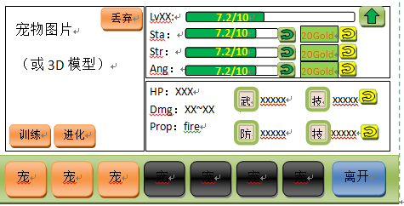 | 下排为宠物列表，点击某个宠物则上面显示该宠物信息。 宠物列表： 一共为8个栏位； 空栏位显示为空的问号图样； 拥有宠物的栏位可根据稀有度来区分不同的宠物色阶（类似魔兽图标，背景色不一样）； 拥有宠物但未训练则显示该图标为暗色。 显示宠物信息为： 图片 ＋ 数据 ＋ 功能按钮 | 特训：消耗一定金币，随机提升或不提升宠物的单项属性。随机成功，提升数值并飘“成功”；随机失败直接扣钱飘“失败”。 使用宝石提升，显示宝石图样和需求数量在按钮上。 进度条上显示当前值和最大值。 等级 耐力 力量 暴怒 | hp上限。 宠物+武器+技能的总 伤害范围。 减伤率，重击率也可 显示在此处。 Prop为宠物的攻击属 性，包括风、火、土 水，需要用图表代表 | 武器图标，防具图标，两个技能图标。图标旁边有名称和效果说明。技能图标旁边有可以使用宝石刷新的功能按钮。 | 【按钮】训练——图标旁边写有需要多少粮食。 【按钮】进化——只有在可以进化时才出现并闪动；点击弹出进化界面。 【按钮】丢弃——点击将该收集到的宠物丢弃，则该宠物栏位自动空出，后面的宠物自动前移。
5 | 科技树界面 | 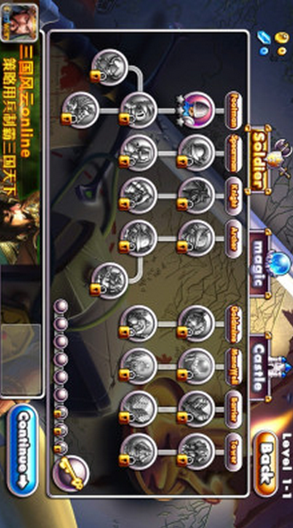 | 总抬头信息包括： 当前金币数； 当前宝石数； 当前时代名称； 剩余科技点数； 【按钮】重置——重置当前科技树的全部科技为0级，按钮上有消耗2宝石的示意样式。 科技树形状详见《科技表》。 科技分为两个树：农场，战斗 | 单项科技显示内容： 科技图标； 所属时代小图标； 当前等级/等级上限。 科技未开发时，为灰色带锁按钮；开放后为彩色按钮。 | 科技详细描述： 点击任意科技，科技详细描述(示意图中下部)中显示该科技的详细信息，包括： 科技名称，效果，升级需求：前置科技XX级，XX金币，XX科技点 【按钮】升级——点击扣钱和科技点后升级。
6 | 战斗界面 |  | pve时：双方头像，名称，血条；pvp时：双方还有玩家星级 回合信息包括： 剩余X回合； 本次行动倒计时9~0 | 角色包括： 参加战斗的宠物形象； 宠物当前等级； 宠物的技能列表在界面下面中央区域（主动技能可以点击使用）； 瞄准箭头（拉伸越长，箭头越长；最长和宠物高度相当）

